5946-1
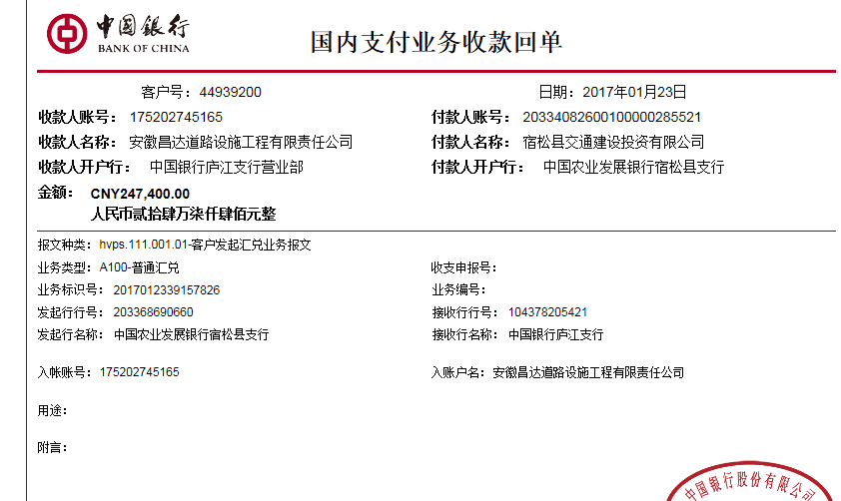
工程款支付证书 |  |  |  |  |  |  |  |  |  |  |  |  |  |  | 本次
工程名称 |  | 宿松县C532彭召路老村道路加宽工程 |  |  |  |  |  |  |  |  | 档案编号 |  | CD2016-132-2
合同金额 |  | 412,384.00 |  |  |  | 中标日期 | 2016.10.18 |  |  |  | 合作单位 |  | 吴瑞祥13966985199 |  | CD2016-132-2 | 143 | 5946 | 宿松县C532彭召路老村道路加宽工程 | 2016.10.18 | 412384.00 | 沙 建 | 60日历天 | 宿松县 | 宿松公司吴瑞祥13966985199 | 吴瑞祥13966985199 | 议标项目，施工合同原件在庐江 | √
决算金额 |  |  |  |  |  | 竣工日期 |  |  |  |  | ERP编号 |  | 5946
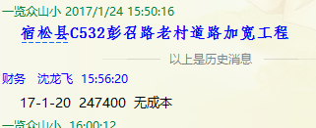
序号 | 工程款到账 |  |  | 开票情况 |  | 成本发票 | 扣管理费 |  | 代扣税金 |  | 其他扣款 |  | 实际支付
 | 日期 | 账户 | 金额 | 日期 | 金额 | 金额 | 比例 | 金额 | 税率 | 金额 | 金额 | 备注 | 户名 | 金额
1 | 2017-01-23 | 中 | 247,400.00 | 2017-01-20 | 247,400.00 | 0.00 | 分公司 | 0.00 | 增值税及附加 | 3,851.51 | 0.00 |  |  | 243,548.49
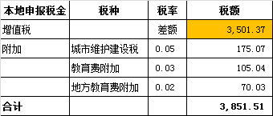

 |  |  |  |  |  |  |  |  |  |  |  |  |  |  | 1、 | 中标通知书、施工合同原件在合肥；竣工验收报告原件在庐江 |  |  |  |  |  | 2、此次借条已提供 。？

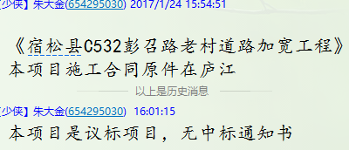
合计 |  | - | 247,400.00 | - | 247,400.00 | 0.00 | - | 0.00 | - | 3,851.51 |  | - |  | 243,548.49 | 59.06%
本次支付金额 |  | 小写 | 243,548.49 |  |  |  | 支付账号 |  | 吴瑞祥 建设银行宿松孚玉支行 |  |  |  |  |  | 完工证明？
 |  | 大写 | 243548.49 |  |  |  |  |  | 6236 6816 8000 0895 689
申请部门 意见 |  | 1、 | 议标项目，施工合同原件在庐江 |  |  |  |  |  | 2、此次借条已提供 。
项目管理 意见
财务审核 意见
质安稽查 意见 |  | 是□否□营改增项目，及材料款支付核实：
总经理审批

5946- (2)
工程款支付证书 |  |  |  |  |  |  |  |  |  |  |  |  |  |  | 本次
工程名称 |  | 宿松县C532彭召路老村道路加宽工程 |  |  |  |  |  |  |  |  | 档案编号 |  | CD2016-132-2
合同金额 |  | 412,384.00 |  |  |  | 中标日期 | 2016.10.18 |  |  |  | 合作单位 |  | 吴瑞祥13966985199 |  | CD2016-132-2 | 143 | 5946 | 宿松县C532彭召路老村道路加宽工程 | 2016.10.18 | 412384.00 | 沙 建 | 60日历天 | 宿松县 | 宿松公司吴瑞祥13966985199 | 吴瑞祥13966985199 | 议标项目，施工合同原件在庐江 | √
决算金额 |  |  |  |  |  | 竣工日期 |  |  |  |  | ERP编号 |  | 5946
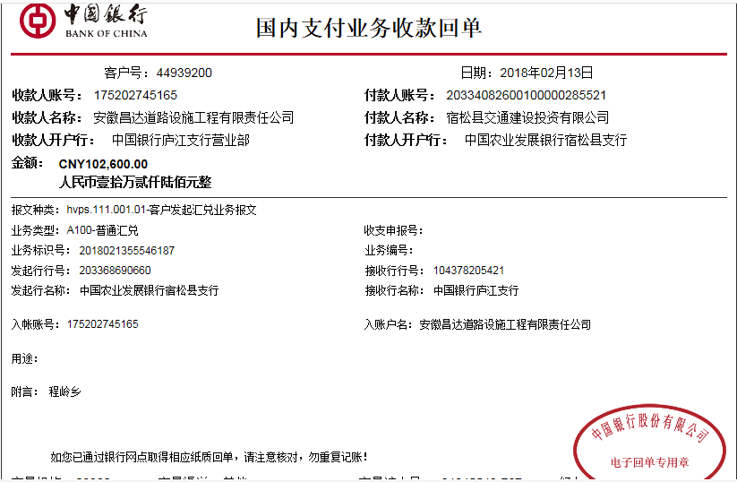
序号 | 工程款到账 |  |  | 开票情况 |  | 成本发票 | 扣管理费 |  | 代扣税金 |  | 其他扣款 |  | 实际支付
 | 日期 | 账户 | 金额 | 日期 | 金额 | 金额 | 比例 | 金额 | 税率 | 金额 | 金额 | 备注 | 户名 | 金额
1 | 2017-01-23 | 中 | 247,400.00 | 2017-01-20 | 247,400.00 | 0.00 | 分公司 | 0.00 | 增值税及附加 | 3,851.51 | 0.00 |  |  | 243,548.49
 | 本次
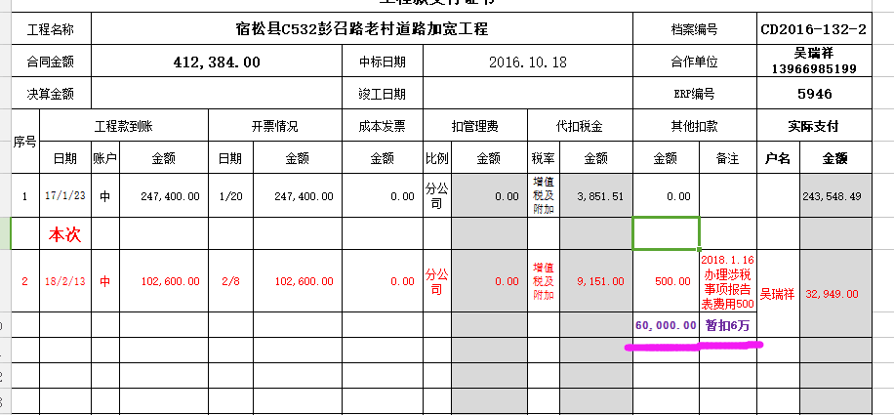
2 | 2018-02-13 | 中 | 102,600.00 | 2018-02-08 | 102,600.00 | 0.00 | 分公司 | 0.00 | 增值税及附加 | 9,151.00 | 500.00 | 2018.1.16办理涉税事项报告表费用500 | 吴瑞祥 | 32,949.00
 |  |  |  |  |  |  |  |  |  |  | 60,000.00 | 暂扣6万

合计 |  | - | 350,000.00 | - | 350,000.00 | 0.00 | - | 0.00 | - | 13,002.51 | 60,500.00 | - |  | 276,497.49 | 7.99%
本次支付金额 |  | 小写 | 32,949.00 |  |  |  | 支付账号 |  | 吴瑞祥 建设银行宿松孚玉支行 |  |  |  |  |  | 完工证明？
 |  | 大写 | 32949 |  |  |  |  |  | 6236 6816 8000 0895 689
申请部门 意见 |  | 1、 | 议标项目，施工合同原件在庐江
项目管理 意见
财务审核 意见
质安稽查 意见 |  | 是□否□营改增项目，及材料款支付核实：
总经理审批 |  |  |  |  |  |  |  | 董事长审批

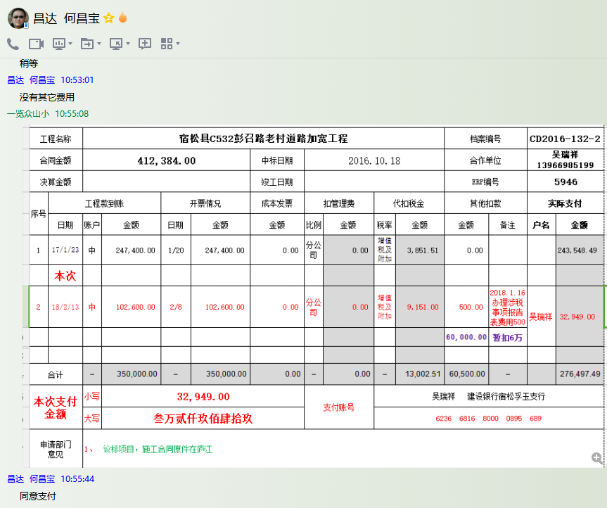

5946- (3)
工程款支付证书 |  |  |  |  |  |  |  |  |  |  |  |  |  |  | 本次
工程名称 |  | 宿松县C532彭召路老村道路加宽工程 |  |  |  |  |  |  |  |  | 档案编号 |  | CD2016-132-2
合同金额 |  | 412,384.00 |  |  |  | 中标日期 | 2016.10.18 |  |  |  | 合作单位 |  | 吴瑞祥13966985199 |  | CD2016-132-2 | 143 | 5946 | 宿松县C532彭召路老村道路加宽工程 | 2016.10.18 | 412384.00 | 沙 建 | 60日历天 | 宿松县 | 宿松公司吴瑞祥13966985199 | 吴瑞祥13966985199 | 议标项目，施工合同原件在庐江 | √
决算金额 |  |  |  |  |  | 竣工日期 |  |  |  |  | ERP编号 |  | 5946
序号 | 工程款到账 |  |  | 开票情况 |  | 成本发票 | 扣管理费 |  | 代扣税金 |  | 其他扣款 |  | 实际支付
 | 日期 | 账户 | 金额 | 日期 | 金额 | 金额 | 比例 | 金额 | 税率 | 金额 | 金额 | 备注 | 户名 | 金额
1 | 2017-01-23 | 中 | 247,400.00 | 2017-01-20 | 247,400.00 | 0.00 | 分公司 | 0.00 | 增值税及附加 | 3,851.51 | 0.00 |  |  | 243,548.49

2 | 2018-02-13 | 中 | 102,600.00 | 2018-02-08 | 102,600.00 | 529,053.68 | 分公司 | 0.00 | 增值税及附加 | 9,151.00 | 500.00 | 2018.1.16办理涉税事项报告表费用500 | 吴瑞祥 | 32,949.00
 |  |  |  |  |  |  |  |  |  |  | 60,000.00 | 暂扣6万

3 | 本次 申请支付上次暂扣的6万， |  |  |  |  |  |  |  |  |  | -60,000.00 | 退 | 材料 | 60,000.00

合计 |  | - | 350,000.00 | - | 350,000.00 | 529,053.68 | - | 0.00 | - | 13,002.51 | 500.00 | - |  | 336,497.49 | 14.55%
本次支付金额 |  | 60,000.00 |  |  | 0.00 |  |  | 吴瑞祥 建设银行宿松孚玉支行 6236 6816 8000 0895 689 |  |  |  |  |  |  | 完工证明？
 |  |  |  |  | 60,000.00 |  |  | 详见报销单据
申请部门 意见 |  | 1、 | 议标项目，施工合同原件在庐江
项目管理 意见
财务审核 意见
质安稽查 意见
总经理审批 |  |  |  |  |  |  |  | 董事长审批

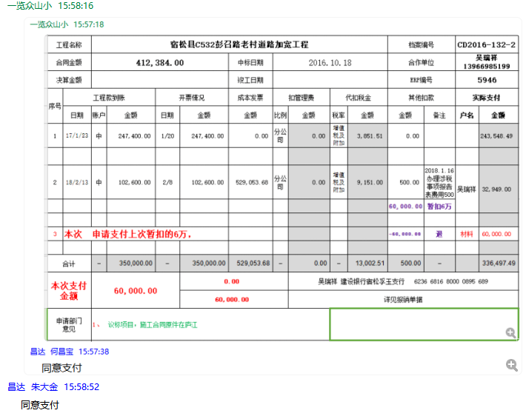

5946- (4)
工程款支付证书 |  |  |  |  |  |  |  |  |  |  |  |  |  |  | 本次
工程名称 |  | 宿松县C532彭召路老村道路加宽工程 |  |  |  |  |  |  |  |  | 档案编号 |  | CD2016-132-2
合同金额 |  | 412,384.00 |  |  |  | 中标日期 | 2016.10.18 |  |  |  | 合作单位 |  | 吴瑞祥13966985199 |  | CD2016-132-2 | 143 | 5946 | 宿松县C532彭召路老村道路加宽工程 | 2016.10.18 | 412384.00 | 沙 建 | 60日历天 | 宿松县 | 宿松公司吴瑞祥13966985199 | 吴瑞祥13966985199 | 议标项目，施工合同原件在庐江 | √
决算金额 |  | 401,412.61 |  |  |  | 竣工日期 |  |  |  |  | ERP编号 |  | 5946
序号 | 工程款到账 |  |  | 开票情况 |  | 成本发票 | 扣管理费 |  | 代扣税金 |  | 其他扣款 |  | 实际支付
 | 日期 | 账户 | 金额 | 日期 | 金额 | 金额 | 比例 | 金额 | 税率 | 金额 | 金额 | 备注 | 户名 | 金额
1 | 2017-01-23 | 中 | 247,400.00 | 2017-01-20 | 247,400.00 | 0.00 | 分公司 | 0.00 | 增值税及附加 | 3,851.51 | 0.00 |  |  | 243,548.49

2 | 2018-02-13 | 中 | 102,600.00 | 2018-02-08 | 102,600.00 | 529,053.68 | 分公司 | 0.00 | 增值税及附加 | 9,151.00 | 500.00 | 2018.1.16办理涉税事项报告表费用500 | 吴瑞祥 | 32,949.00
 |  |  |  |  |  |  |  |  |  |  | 60,000.00 | 暂扣6万
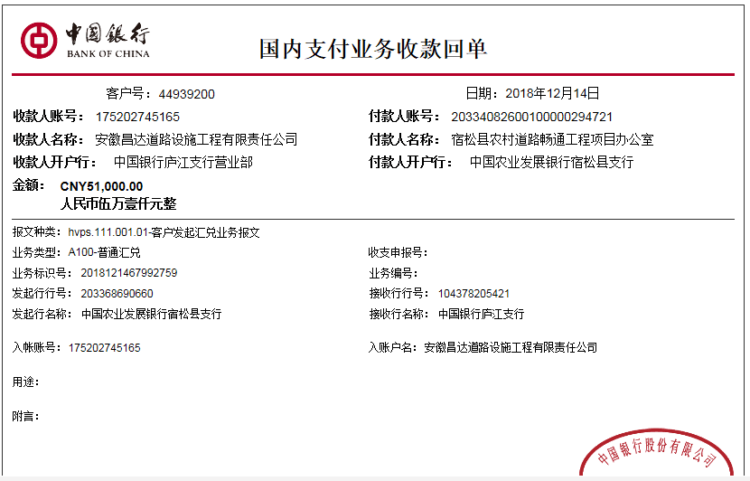
3 | 本次 申请支付上次暂扣的6万， |  |  |  |  |  |  |  |  |  | -60,000.00 | 退 | 材料 | 60,000.00

 | 本次
4 | 2018-12-14 | 中 | 51,000.00 | 2018-12-06 | 51,400.00 |  | 分公司 | 0.00 | 增值税及附加 | 4,112.00 | 2,000.00 | 损失准备金 | 材料 | 44,888.00

合计 |  | - | 401,000.00 | - | 401,400.00 | 529,053.68 | - | 0.00 | - | 17,114.51 | 2,500.00 | - |  | 381,385.49 | 10.89%
本次支付金额 |  | 44,888.00 |  |  | 0.00 |  |  | 吴瑞祥 建设银行宿松孚玉支行 6236 6816 8000 0895 689 |  |  |  |  |  |  | 完工证明？
 |  |  |  |  | 44,888.00 |  |  | 详见报销单据
申请部门 意见 |  | 无中标通知书；施工合同和审计报告原件及交工证书扫描彩打件在庐江；无项目印章，所需资料用章均在宿松办事处盖的公章 |  |  |  |  | 项目管理 意见 |  | 何总、朱总已同意支付（附表背面截图）。
财务初审 意见 |  |  |  |  |  |  | 财务审核 意见
质安初审 意见 |  |  |  |  |  |  | 质安稽查 意见
总经理审批 |  |  |  |  |  |  | 董事长审批

